Sheet1
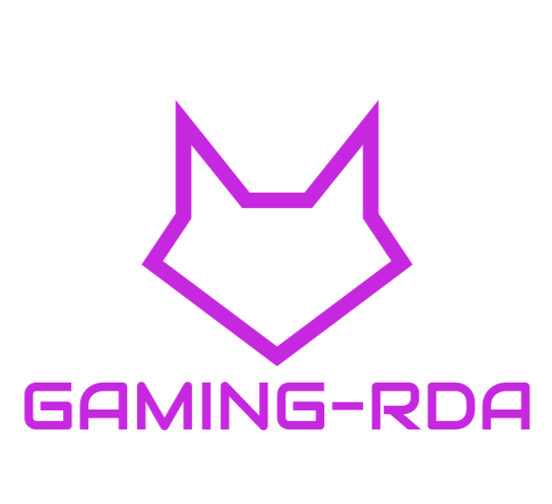 | RDA Calle de la organización Ciudad, Estado o Provincia Código postal 000.000.0000 Fax 000.000.0000 NIF Nº : B898651287

Unitats | Descripció
6 | Gigabyte B450M DS3H
4 | Gigabyte Z390 AORUS Xtreme WaterForce
5 | ASTRO Gaming A50 Auriculars sense fils per a PC / Xbox One
3 | Tempest GHS 300 Auriculars Gaming RGB PC / PS4 Negre
1 | Caixa de ordinador custom de Venom
1 | Talius Gàrgola (Negre)
1 | Thermaltake View 28 Riing RGB USB 3.0 amb Finestra
5 | Seagate Barracuda 3.5 «4TB SATA3
5 | WD Blue 3D Nand SSD SATA 500GB
3 | Nox Urano VX 750W 80+ Bronze 140MM PWM
2 | Tacens Mars Gaming Vulcano 750W 80 Plus Silver
1 | Gigabyte AORUS GeForce RTX 2080 Tu XTREME 11G GDDR6
1 | Gigabyte GeForce RTX 2080 Tu Gaming OC 11GB GDDR6
2 | Corsair Vengeance LPX DDR4 2400 PC4-19200 16GB 2x8GB CL16
1 | G.Skill Trident Z RGB DDR4 3200 PC4-25600 16GB 2x8GB CL16
1 | Medion PCC821 X99 Erazer Intel Core i9-9940X/64GB/4TB + 1TB SSD/RTX2080Ti
1 | PcCom Basic Home Pro Intel Core i3-8100 / 4GB / 1TB
1 | PcCom Silver Pro Intel Core i5-8400 / 16GB / 1TB + 240GB SSD / GTX 1660
2 | BenQ GW2280E 21.5″
2 | Newskill Icarus 27″ LED 2K 165Hz FreeSync
5 | Logitech G502 Hero Ratón Gaming
5 | MSI Clutch GM50 Ratón Gaming
1 | Corsair H100i RGB PLATINUM Kit de Refrigeración Líquida
1 | Thermaltake Water 3.0 Riing LED RGB 360
3 | Krom KROWN
3 | MSI Vigor GK80

